informacje
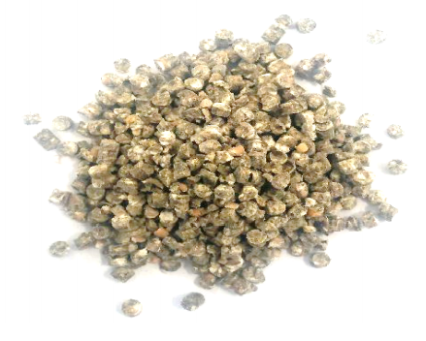
Mieszanka paszowa pełnoporcjowa o dużej zawartości białka i składników mineralnych

 | Grupa zwierząt: | Drób - kury nioski

Skład mieszanki | Forma: | Granulat
Jęczmień (22%)
Pszenica (22%) | Termin ważności: | 24 miesiące
Wytłoki jabłkowe (2%)
Wytłoki z marchwi (5%) | Dawkowanie: | 0,1-0,13kg/szt./dzień
Wytłoki z dyni (5%)
Wytłoki z lnu (10%) | Zalety stosowania:
Wytłoki z soi (10%) | Wzmacnia twardośc skorupki jaj
Wytłoki z pomidorów (5%)
Wytłoki z papryki słodkiej (5%) | Wpływa na barwę żółtka
Kreda pastewna (9%)
Mieszanka ziołowa (5%) | Wzmacnia kondycję ptaków
 | 22% | 22
Pszenica (22%) | 22% | 22
Wytłoki jabłkowe (2%) | 2% | 2
Wytłoki z marchwi (5%) | 5% | 5
Wytłoki z dyni (5%) | 5% | 5
Wytłoki z lnu (10%) | 10% | 10
Wytłoki z soi (10%) | 10% | 10
Wytłoki z pomidorów (5%) | 5% | 5
Wytłoki z papryki słodkiej (5%) | 5% | 5
Kreda pastewna (9%) | 9% | 9
Mieszanka ziołowa (5%) | 5% | 5

